初期画面表示
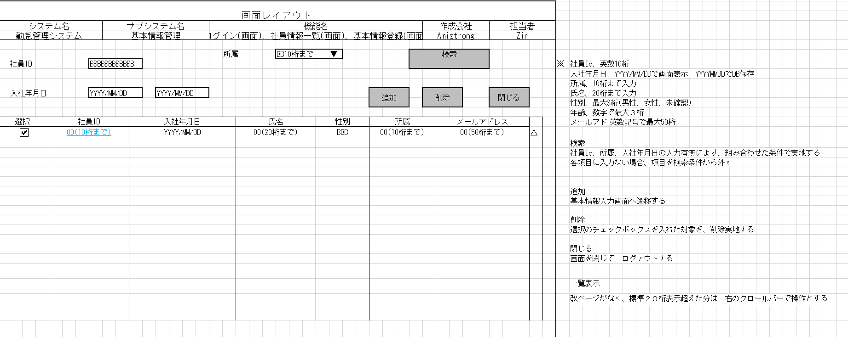
単体試験仕様書 |  | システムID | KS | 画面ID | KS001 | 作成者 | ZIN | 更新者
 |  | システム名称 | 勤怠システム | 画面名 | 社員情報一覧 | 作成日 | 2023-01-23 | 更新日

 | 初期画面

ケース
単体試験仕様書 |  | システムID | KS | 画面ID |  |  |  |  |  |  |  |  |  |  |  |  |  |  |  | 0 |  |  |  |  | 作成者 |  | ZIN |  |  | 更新者
 |  | システム名称 | 勤怠システム | 画面名 |  |  |  |  |  |  |  |  |  |  |  |  |  |  |  | 0 |  |  |  |  | 作成日 |  | 2023-01-23 |  |  | 更新日

チェック内容
チェックポイント
 |  |  |  |  | 1 | 2 | 3 | 4 | 5 | 6 | 7 | 8 | 9 | 10 | 11 | 12 | 13 | 14 | 15 | 16 | 17 | 18 | 19 | 20 | 21 | 22 | 23 | 24 | 34 | 26 | 27
チェック条件 | 画面初期表示 |  |  |  | ○

検索条件ごとに全ての組み合わせが必要ありません。
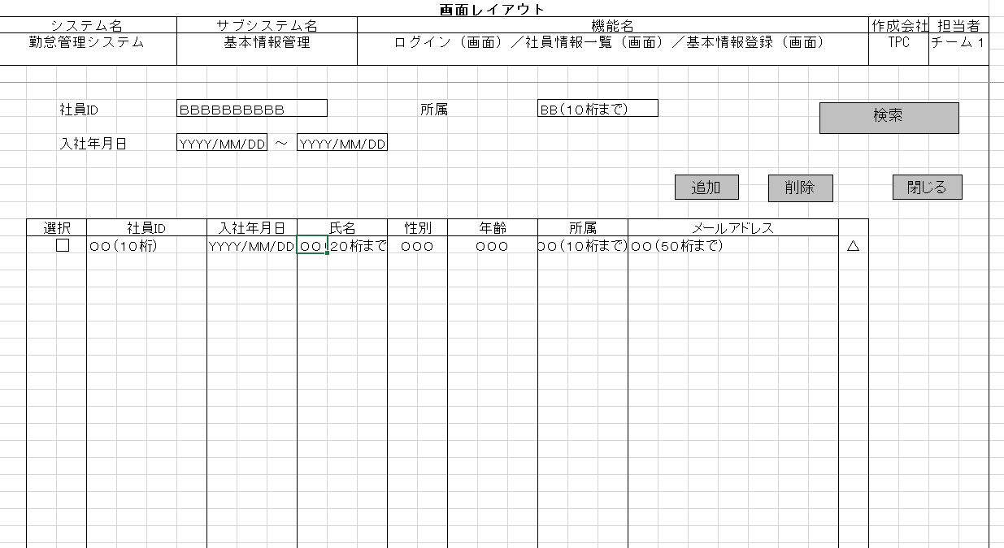
 | 社員ID
 | 未入力の場合 |  |  |  |  | ○ |  |  |  |  |  |  |  |  |  |  | 〇 | 〇 | 〇 | 〇 | 〇 | 〇 | 〇 | 〇 | 〇 | 〇 | 〇 | 〇 |  |  |  | 〇 | 〇
 | 入力の場合 |  |  |  |  |  | ○ | ○ | 〇 | 〇 | 〇 | 〇 | 〇 | 〇 | 〇 | 〇 |  |  |  |  |  |  |  |  |  |  |  |  |  |  |  |  |  | 〇 | 〇 | 〇

 | 所属
 | 未入力の場合 |  |  |  |  | ○ |  |  | 〇 | 〇 |  |  |  |  |  |  |  |  |  |  |  |  | 〇 | 〇 | 〇 | 〇 | 〇 | 〇 |  |  |  | 〇 | 〇 |  | 〇
 | 入力の場合 |  |  |  |  |  | ○ | ○ |  |  | 〇 | 〇 | 〇 | 〇 | 〇 | 〇 | 〇 | 〇 | 〇 | 〇 | 〇 | 〇 |  |  |  |  |  |  |  |  |  |  |  | 〇 |  | 〇

 | 入社年月日_FROM
 | 未入力の場合 |  |  |  |  | ○ |  |  | 〇 | 〇 | 〇 | 〇 |  |  |  |  | 〇 | 〇 |  |  |  |  |  |  |  |  | 〇 | 〇 |  |  |  |  | 〇 | 〇
 | 入力の場合 |  |  |  |  |  | ○ | ○ |  |  |  |  | 〇 | 〇 | 〇 | 〇 |  |  | 〇 | 〇 | 〇 | 〇 | 〇 | 〇 | 〇 | 〇 |  |  |  |  |  | 〇 |  |  | 〇 | 〇

 | 入社年月日_TO
 | 未入力の場合 |  |  |  |  | ○ |  |  | 〇 | 〇 | 〇 | 〇 | 〇 | 〇 |  |  | 〇 | 〇 | 〇 | 〇 |  |  | 〇 | 〇 |  |  |  |  |  |  |  | 〇 |  | 〇
 | 入力の場合 |  |  |  |  |  | ○ | ○ |  |  |  |  |  |  | 〇 | 〇 |  |  |  |  | 〇 | 〇 |  |  | 〇 | 〇 | 〇 | 〇 |  |  |  |  | 〇 |  | 〇 | 〇

 | 社員テーブルに
 | 社員ID、所属、入社年月日が存在しない場合 |  |  |  |  |  |  | ○ |  | ○ |  | ○ |  | ○ |  | ○ |  | ○ |  | ○ |  | ○ |  | ○ |  | ○ |  | ○
 | 社員ID、所属、入社年月日が存在する場合 |  |  |  |  | ○ | ○ |  | ○ |  | ○ |  | ○ |  | ○ |  | ○ |  | ○ |  | ○ |  | ○ |  | ○ |  | ○

 | 一覧画面に社員情報があり、チェックボックスにチェックされた場合 |  |  |  |  |  |  |  |  |  |  |  |  |  |  |  |  |  |  |  |  |  |  |  |  |  |  |  |  | ○

 | 検索ボタンを押下する場合 |  |  |  |  | ○ | ○ | ○ | ○ | ○ | ○ | ○ | ○ | ○ | ○ | ○ | ○ | ○ | ○ | ○ | ○ | ○ | ○ | ○ | ○ | ○ | ○ | ○ |  |  |  | ○ | ○ | ○ | ○ | ○
 | 追加ボタンを押下する場合 |  |  |  |  |  |  |  |  |  |  |  |  |  |  |  |  |  |  |  |  |  |  |  |  |  |  |  | ○
 | 削除ボタンを押下する場合 |  |  |  |  |  |  |  |  |  |  |  |  |  |  |  |  |  |  |  |  |  |  |  |  |  |  |  |  | ○
 | 閉じるボタンを押下する場合 |  |  |  |  |  |  |  |  |  |  |  |  |  |  |  |  |  |  |  |  |  |  |  |  |  |  |  |  |  | ○

確認内容 | 社員IDに空白が表示されること。 |  |  |  | ○
 | 所属に空白が表示されること。 |  |  |  | ○
 | 入社年月日に空白が表示されること。 |  |  |  | ○
 | 社員IDにフォーカスが表示されること。 |  |  |  | ○

 | 勤怠社員基本情報登録画面へ遷移すること。 |  |  |  |  |  |  |  |  |  |  |  |  |  |  |  |  |  |  |  |  |  |  |  |  |  |  |  | ○
 | 社員アカウントテーブルから条件なしでレコードを抽出し、画面に表示されること。 |  |  |  |  | 〇 |  | 〇 |  | 〇 |  | 〇 |  | 〇 |  | 〇 |  | 〇 |  | 〇 |  | 〇 |  | 〇 |  | 〇 |  | 〇
 | 社員アカウントテーブルから満たす条件のレコードを抽出し、画面に表示されること。 |  |  |  |  |  | 〇 |  | 〇 |  | 〇 |  | 〇 |  | 〇 |  | 〇 |  | 〇 |  | 〇 |  | 〇 |  | 〇 |  | 〇
 | 選択された社員情報が削除されること |  |  |  |  |  |  |  |  |  |  |  |  |  |  |  |  |  |  |  |  |  |  |  |  |  |  |  |  | ○
 | 勤怠登録画面へ遷移すること。 |  |  |  |  |  |  |  |  |  |  |  |  |  |  |  |  |  |  |  |  |  |  |  |  |  |  |  |  |  | ○
 | 画面を閉じて、ログアウトすること。 |  |  |  |  |  |  |  |  |  |  |  |  |  |  |  |  |  |  |  |  |  |  |  |  |  |  |  |  |  |  | ○

実施結果
実施者
検証日
確認者
確認日

